Sheet1
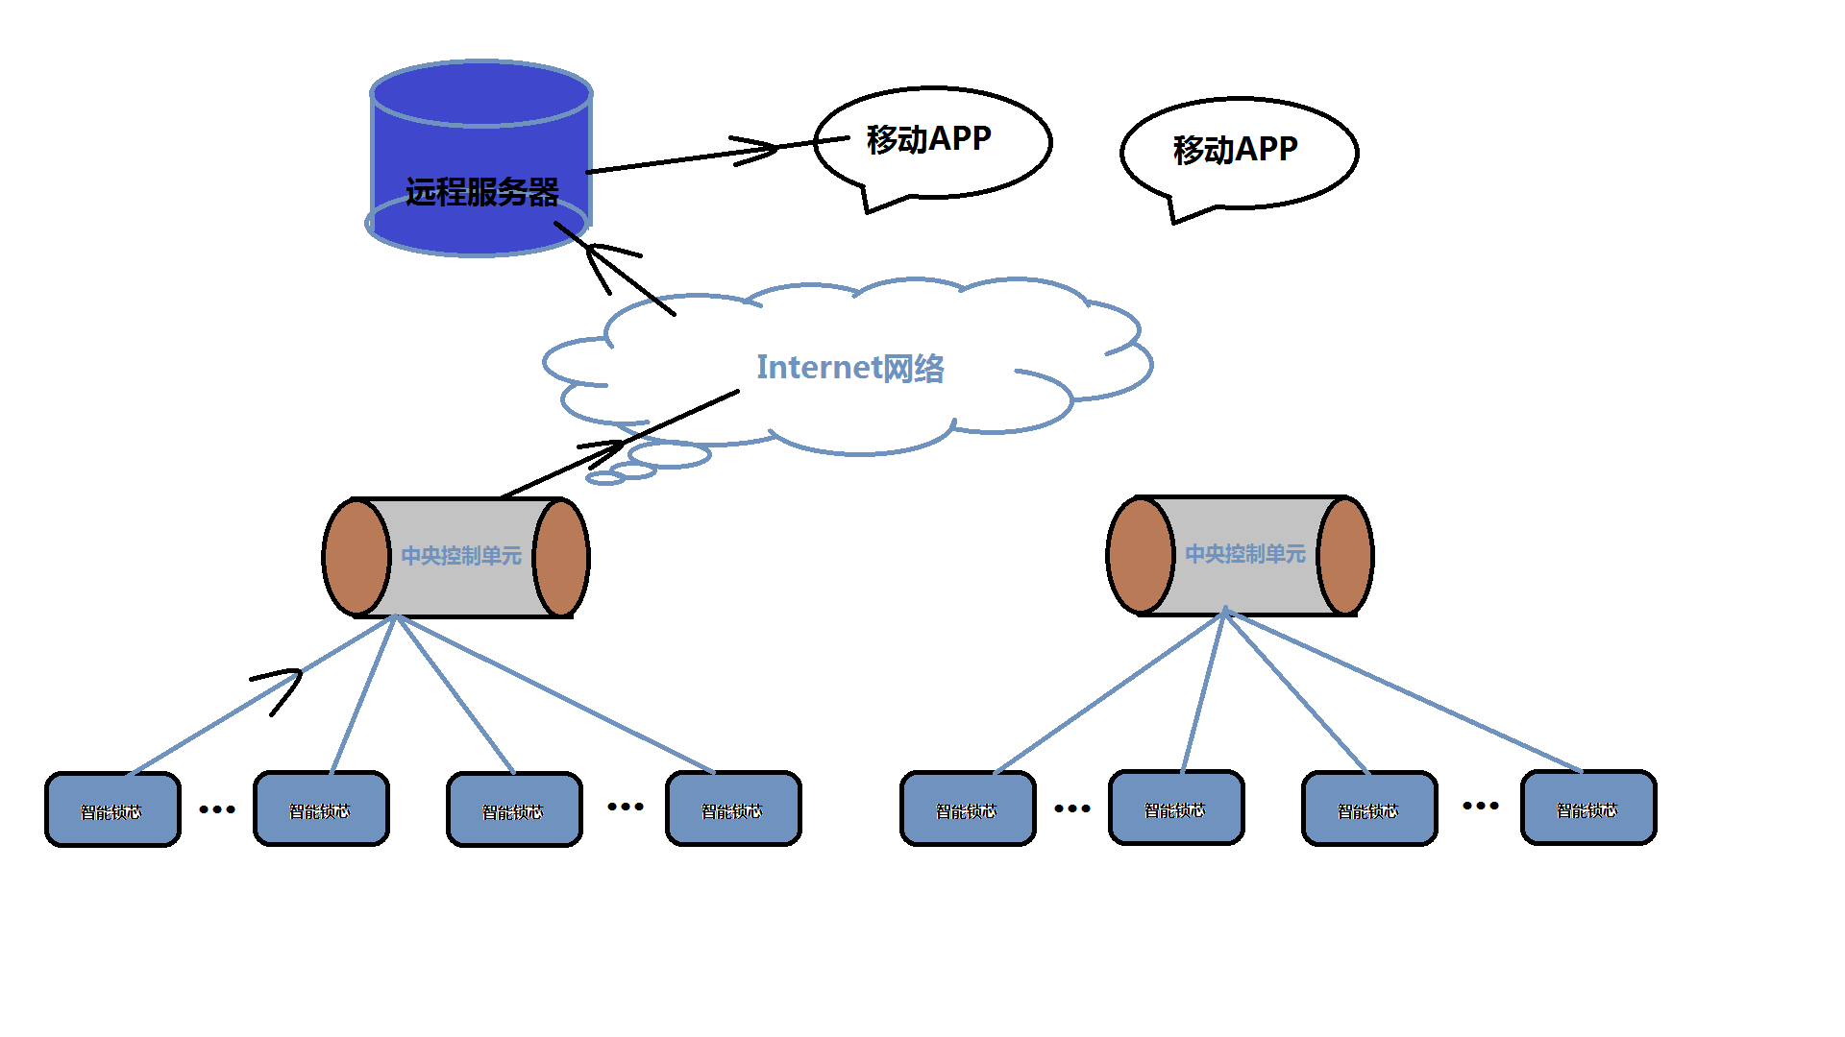
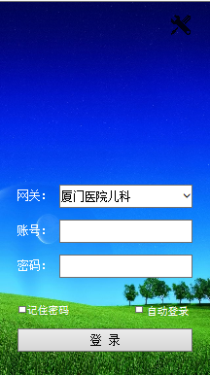
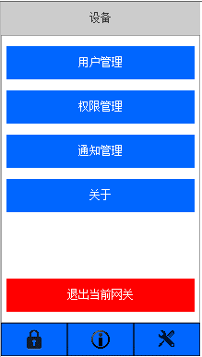
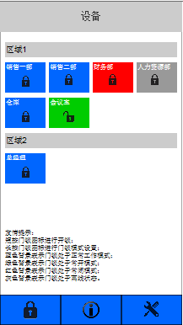
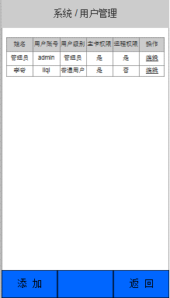
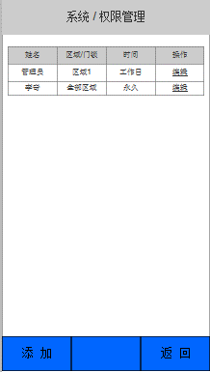
WAN、LAN HTTPS登陆
接收、存储以及查询开锁事件
开指定锁
设置指定锁的工作模式
权限管理
用户管理
接收服务器的推送消息
APP与Web Server之间采用HTTPS GET/POST通信，
数据采用JASON封装。
iOS开发者账号--iOS版本
Android版本

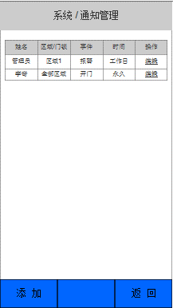
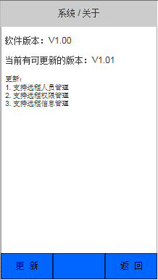

移动APP

PUSH Notification

前端登陆页面
中央控制器信息查询页面
开锁事件查询页面
后端数据库
中央控制器表（设备ID，所在区域位置）
智能锁芯表（设备ID，所在区域位置）
开锁事件表（中央控制器ID，智能锁芯ID，开锁时间，卡号，用户名）
数据备份
移动APP通信接口
HTTPS POST/GET
PUSH Notification（支持文本消息推送与多媒体信息推送）
中央控制器通信接口（Center Unit）
SSL/TLS WebSocket通信，数据采用JASON封装。
本地的WEB登陆页面
能查看中央控制器表及数据
能查看智能锁芯表及数据
能查看开锁事件表及数据
数据库设计
优化大数据下的表查询
HTTPS API 消息推送
JASON数据封装
SSL/TLS WebSocket服务器
HTTPS GET/POST

WEB Remote Server

LAN

WEB SOCKET

1、 第一次上电后，Center Unit工作在AP模式，PC或者移动终端连接特定字符串打头的SSID Air Port后将自动打开Center Unit的Web页面；
配置向导：
不能跳过 引导用户完成Center Unit超级密码设置与恢复设置；
丢失了超级密码，需要回答恢复设置问题后才能进入密码重置页面；
不能跳过 Center Unit时间设置； 可以跳过 引导用户完成用户添加与权限设置；
可以跳过 引导用户完成Wireless WAN设置；
2、完成Center Unit超级密码设置后，每一次上电启动完成后前30秒，强制Center Unit工作在Air Port模式下；
3、Center Unit工作在电池供电模式下，需要定时启用Air Port模式，方便用户在不带卡的情况下使用APP开锁；
4、Center Unit采用webapp或者其他的http服务器程序作为Web后端，采用cgi程序实现与Web、手机APP通信；
5、Center Unit采用Zigbee与智能锁芯通信；
6、Center Unit采用SSL/TLS Web Socket与远程Web服务器通信；
7、在LAN内Center Unit需要响应移动APP发出的Center Unit地址查询广播指令，以便移动APP可以从LAN登陆；
前端WEB页面
查询中央控制器信息
查询开锁事件
开指定锁
设置指定锁的工作模式
用户管理
智能锁管理（搜索、重命名以及接触绑定锁）
开锁事件
（智能锁芯ID、开锁时间，卡号、开锁用户）
移动APP接口与推送消息服务
HTTPS POST/GET
中央控制器（Center Unit）
CGI（Wi-Fi配置相关、智能锁相关）

中央控制器
Center Unit

上述方案，需要考虑的是：
1、websocket长连接，远程服务器（公网服务器）与中央控制（私网服务器）之间的连接，服务器端的并发连接数量？
2、私网服务器与智能锁芯的配对？
定义私网服务器与智能锁芯完成配对后，私网服务器记录下智能锁芯的ID，并且，智能锁芯也记录下私网服务器的ID；
因此，可以考虑如下方式：当智能锁芯未配对，可以响应私网服务器发出的广播配对请求指令；
已经配对的锁芯，需要从私有网关上解除配对后才能再次完成配对；
3、

